Лист1
№ | Дата выявления | Владелец | Район города | Адрес размещения | Тип конструкции | Содержание | Фото конструкции
1 | 25.11.2025 | ООО ДУК "ВАШ ДОМ" | Нижегородский | ул. Максима Горького д. 45 | Настенная конструкция | двери Au | 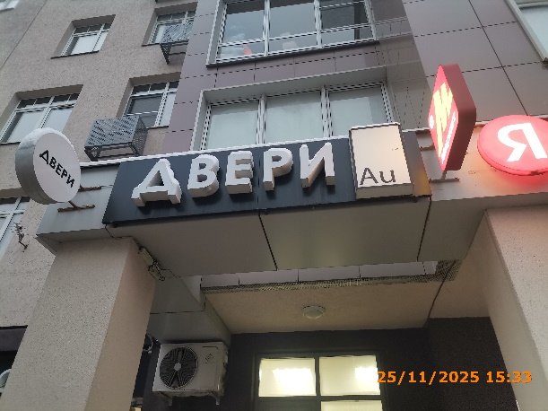
2 | 25.11.2025 | ООО ДУК "ВАШ ДОМ" | Нижегородский | ул. Максима Горького д. 45 | Консольная конструкция | двери | 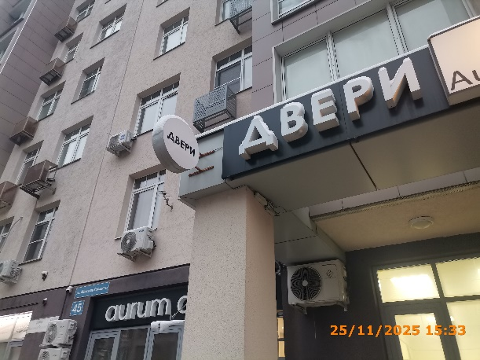
3 | 25.11.2025 | ООО ДУК "ВАШ ДОМ" | Нижегородский | ул. Максима Горького д. 45 | Конструкция в витрине | aurum doors | 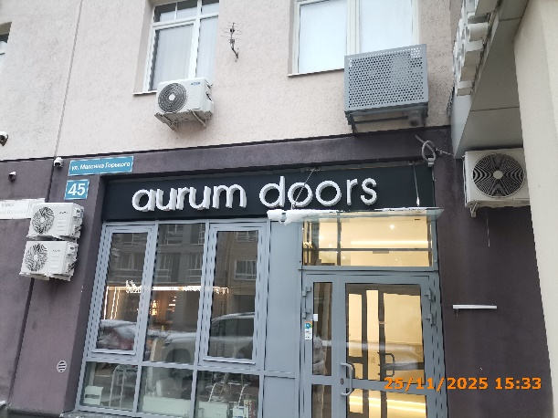
4 | 25.11.2025 | ООО ДУК "ВАШ ДОМ" | Нижегородский | ул. Максима Горького д. 45 | Настенная конструкция | aurum doors Au | 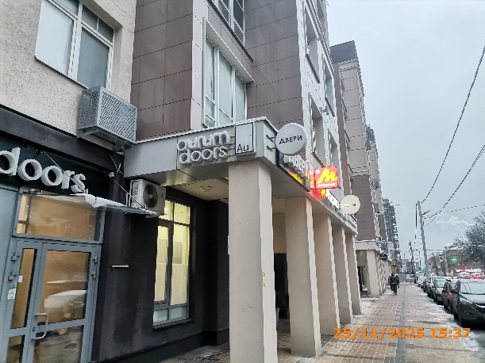
5 | 25.11.2025 | ИП ШУВАТОВ АЛЕКСАНДР АНАТОЛЬЕВИЧ | Нижегородский | ул. Максима Горького д. 43 | Конструкция в витрине | Красивый дом.. | 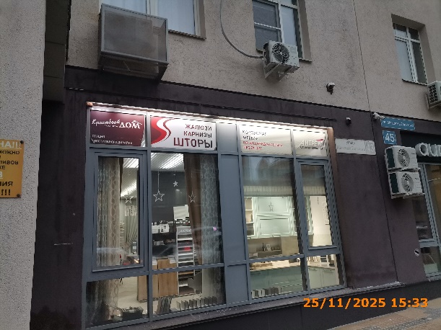
6 | 25.11.2025 | ИП ШУВАТОВ АЛЕКСАНДР АНАТОЛЬЕВИЧ | Нижегородский | ул. Максима Горького д. 43 | Конструкция в витрине | жалюзи карнизы…
7 | 25.11.2025 | ООО "АНТРЕСОЛЬ" | Нижегородский | ул. Максима Горького д. 43 | Конструкция в витрине | корпусная мебель…
8 | 25.11.2025 | ООО "АНТРЕСОЛЬ" | Нижегородский | ул. Максима Горького д. 43 | Конструкция в витрине | антрем…
9 | 25.11.2025 | ООО "АНТРЕСОЛЬ" | Нижегородский | ул. Максима Горького д. 43 | Настенная конструкция | антрем… | 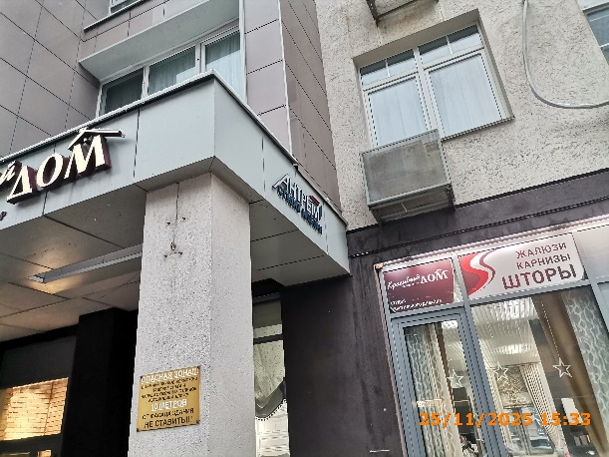
10 | 25.11.2025 | ООО "АНТРЕСОЛЬ" | Нижегородский | ул. Максима Горького д. 43 | Настенная конструкция | антрем… | 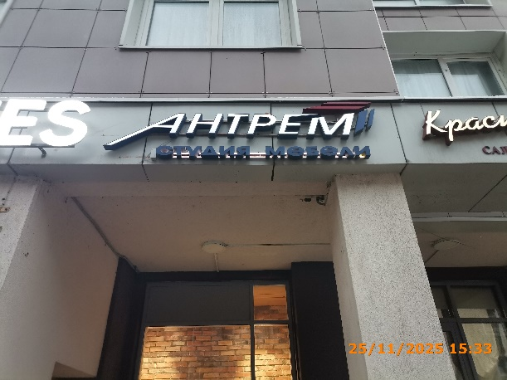
11 | 25.11.2025 | ООО "АНТРЕСОЛЬ" | Нижегородский | ул. Максима Горького д. 43 | Конструкция в витрине | кухни шкафы… | 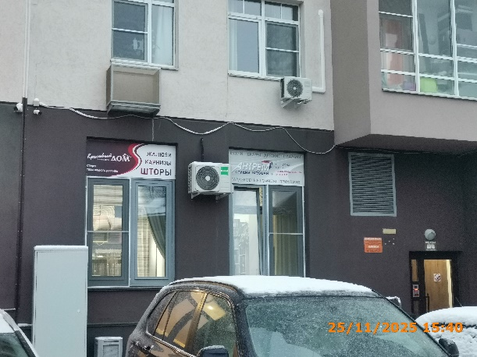
12 | 25.11.2025 | ИП ШУВАТОВ АЛЕКСАНДР АНАТОЛЬЕВИЧ | Нижегородский | ул. Максима Горького д. 43 | Конструкция в витрине | корпусная мебель…
13 | 25.11.2025 | ИП ЖДАНОВА ДАРЬЯ СЕРГЕЕВНА | Нижегородский | ул. Максима Горького д. 43 | Настенная конструкция | wildberries | 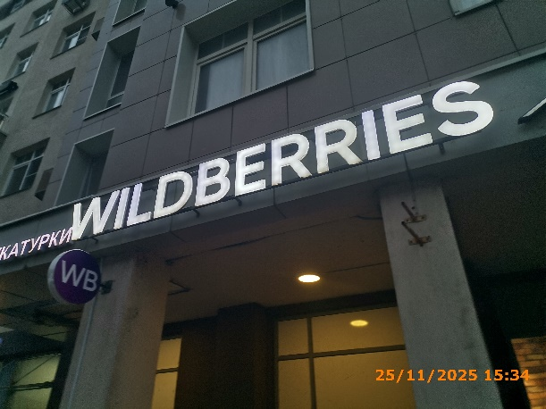
14 | 25.11.2025 | ИП ЖДАНОВА ДАРЬЯ СЕРГЕЕВНА | Нижегородский | ул. Максима Горького д. 43 | Консольная конструкция | wb | 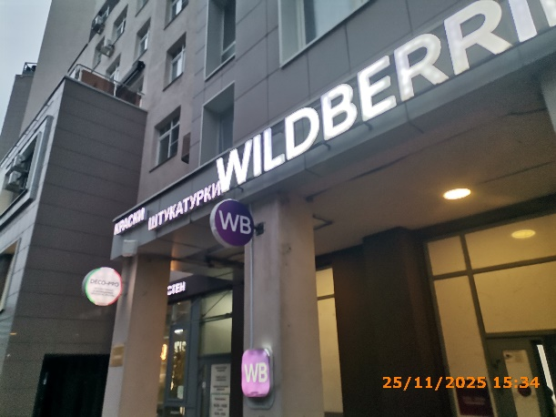
15 | 25.11.2025 | ИП НАЗАРОВА АНГЕЛИНА ВЯЧЕСЛАВОВНА | Нижегородский | ул. Максима Горького д. 43 | Настенная конструкция | краски штукатурки | 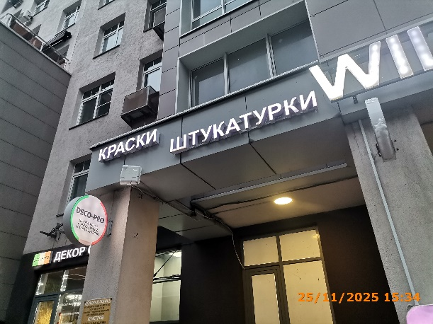
16 | 25.11.2025 | ИП НАЗАРОВА АНГЕЛИНА ВЯЧЕСЛАВОВНА | Нижегородский | ул. Максима Горького д. 43 | Консольная конструкция | deco-pro… | 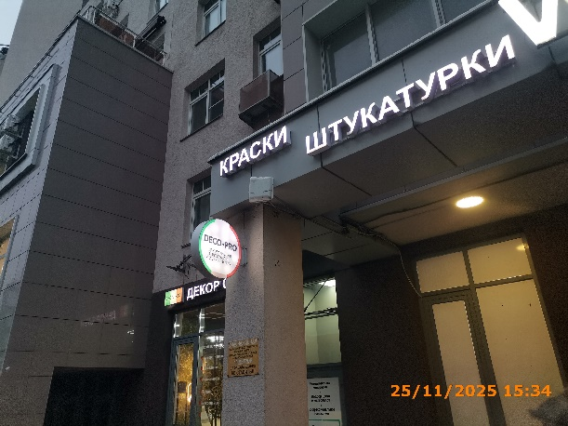
17 | 25.11.2025 | ИП НАЗАРОВА АНГЕЛИНА ВЯЧЕСЛАВОВНА | Нижегородский | ул. Максима Горького д. 43 | Конструкция в витрине | Компьютерная колеровка… | 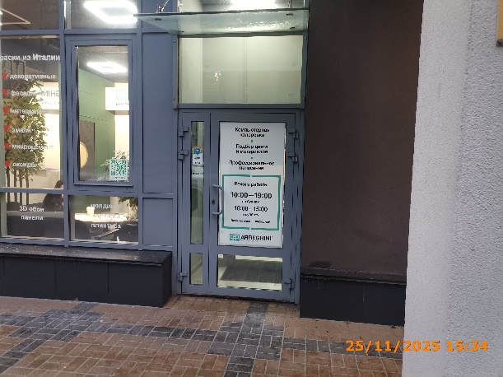
18 | 25.11.2025 | ИП НАЗАРОВА АНГЕЛИНА ВЯЧЕСЛАВОВНА | Нижегородский | ул. Максима Горького д. 43 | Настенная конструкция | deco-pro декор стен | 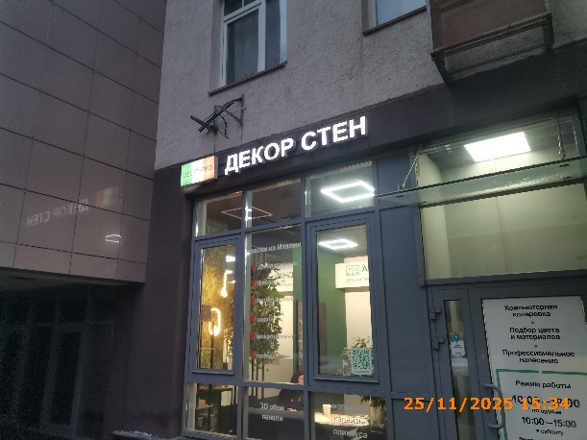
19 | 25.11.2025 | ООО ДУК "ВАШ ДОМ" | Нижегородский | ул. Максима Горького д. 43 | Не установленный Правилами тип | аренда 283-84-85 | 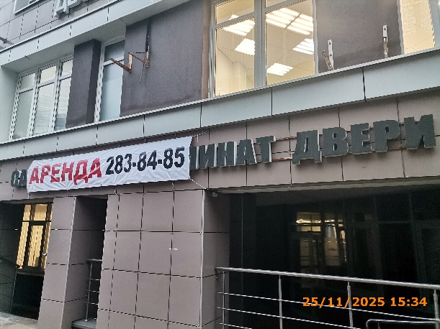
20 | 25.11.2025 | ИП КУЛАКОВ НИКОЛАЙ ДМИТРИЕВИЧ | Нижегородский | ул. Максима Горького д. 43 | Настенная конструкция | кофейня Cuba | 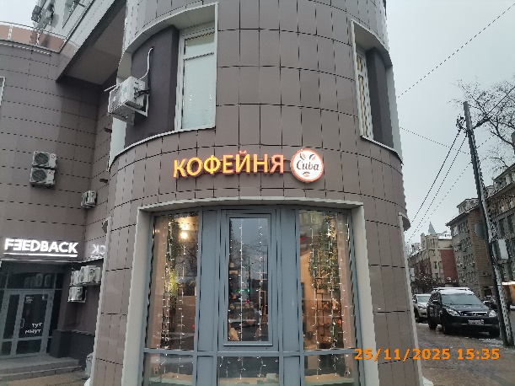
21 | 25.11.2025 | АО "ОЙКУМЕНА" | Нижегородский | ул. Максима Горького д. 43 | Настенная конструкция | ойкумена | 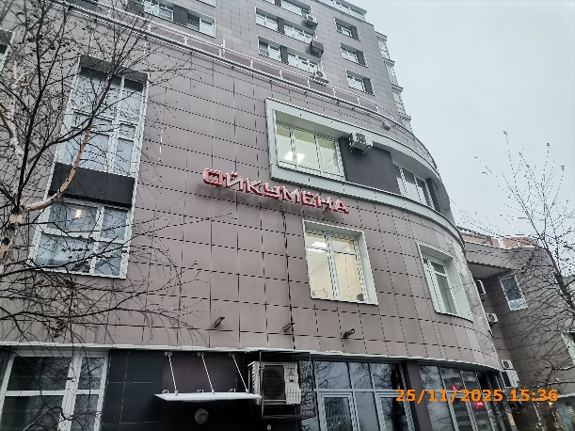
22 | 25.11.2025 | ООО ДУК "ВАШ ДОМ" | Нижегородский | ул. Максима Горького д. 43 | Настенная конструкция | цветы 8 марта | 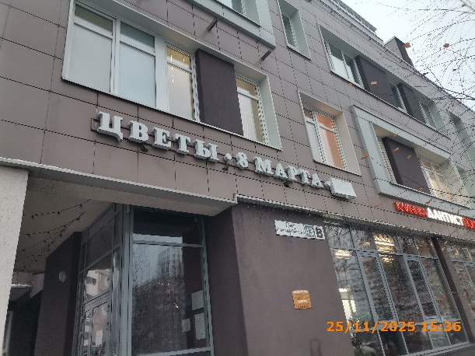
23 | 25.11.2025 | ООО ДУК "ВАШ ДОМ" | Нижегородский | ул. Максима Горького д. 43 | Настенная конструкция | цветы 24ч | 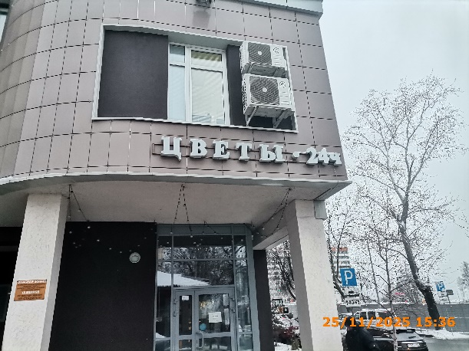
24 | 25.11.2025 | ИП ИЛЮХИНА ИРИНА ВЛАДИМИРОВНА | Нижегородский | ул. Максима Горького д. 45 | Консольная конструкция | М Маркет | 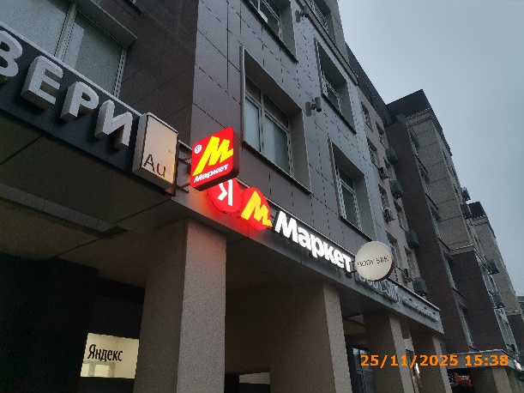
25 | 25.11.2025 | ИП ИЛЮХИНА ИРИНА ВЛАДИМИРОВНА | Нижегородский | ул. Максима Горького д. 45 | Настенная конструкция | я м Маркет | 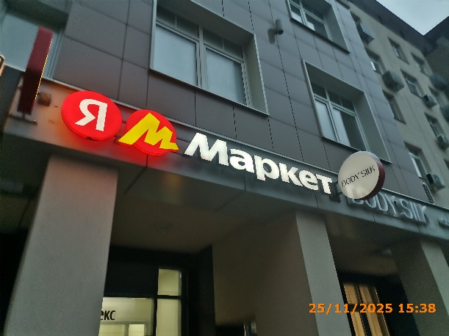
26 | 25.11.2025 | ООО "СОВЕРШЕНСТВО" | Нижегородский | ул. Максима Горького д. 45 | Консольная конструкция | body silk | 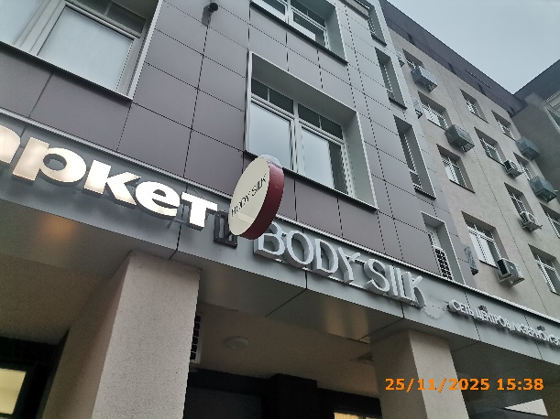
27 | 25.11.2025 | ООО "СОВЕРШЕНСТВО" | Нижегородский | ул. Максима Горького д. 45 | Настенная конструкция | body silk сеть центров… | 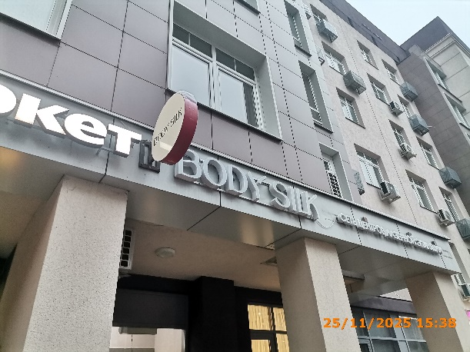
28 | 25.11.2025 | ИП ЖИВАЕВА ЕКАТЕРИНА ВЯЧЕСЛАВОВНА | Нижегородский | ул. Максима Горького д. 45 | Консольная конструкция | ТОРТик… | 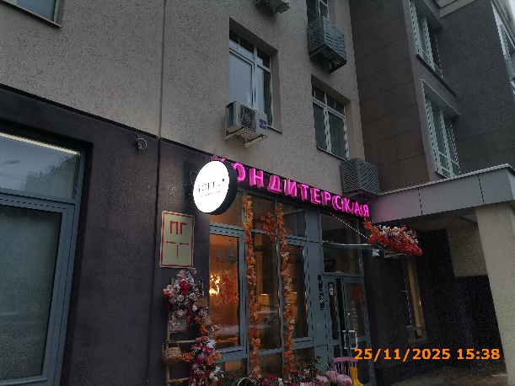
29 | 25.11.2025 | ИП РАЖЕВА МАРИЯ СЕРГЕЕВНА | Нижегородский | ул. Максима Горького д. 45 | Консольная конструкция | BARBERDOG | 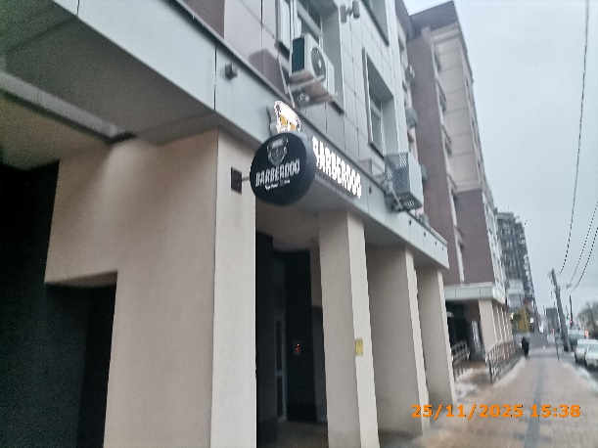
30 | 25.11.2025 | ООО ДУК "ВАШ ДОМ" | Нижегородский | ул. Максима Горького д. 45 | Настенная конструкция | икорный магнат Торговый дом… | 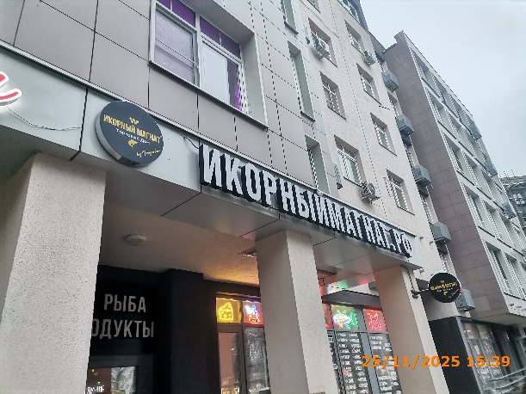
31 | 25.11.2025 | ООО ДУК "ВАШ ДОМ" | Нижегородский | ул. Максима Горького д. 45 | Настенная конструкция | икорныймагнат.рф
32 | 25.11.2025 | ООО ДУК "ВАШ ДОМ" | Нижегородский | ул. Максима Горького д. 45 | Не установленный Правилами тип | икра рыба… | 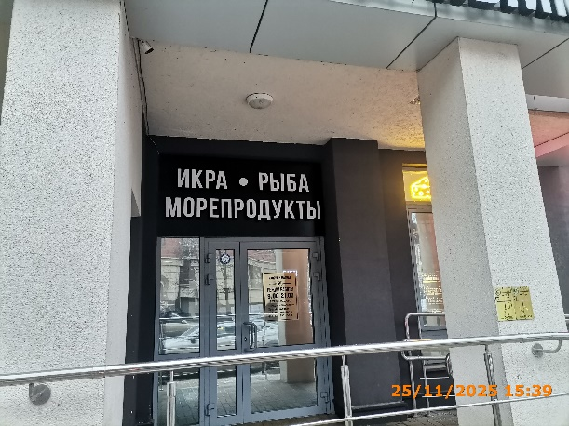
33 | 25.11.2025 | ООО ДУК "ВАШ ДОМ" | Нижегородский | ул. Максима Горького д. 45 | Консольная конструкция | икорный магнат Торговый дом… | 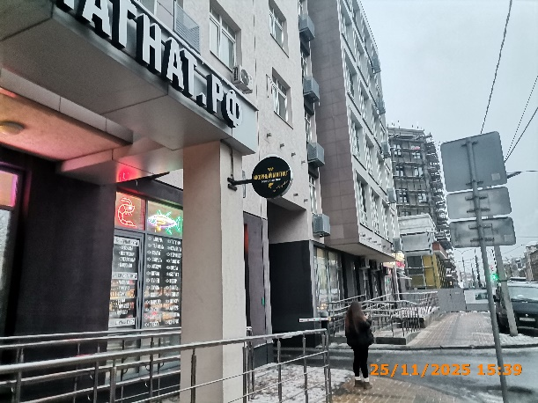
34 | 25.11.2025 | ООО ДУК "ВАШ ДОМ" | Нижегородский | ул. Максима Горького д. 45 | Конструкция в витрине | изображение продукции | 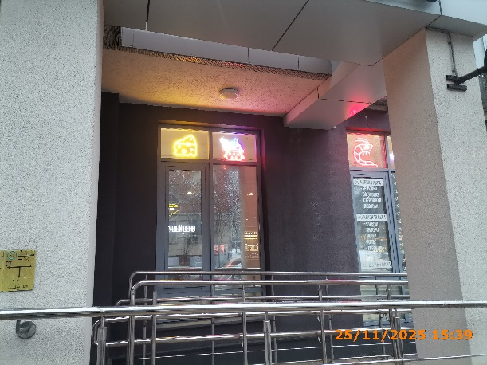
35 | 25.11.2025 | ООО ДУК "ВАШ ДОМ" | Нижегородский | ул. Максима Горького д. 45 | Конструкция в витрине | изображение продукции
36 | 25.11.2025 | ООО ДУК "ВАШ ДОМ" | Нижегородский | ул. Максима Горького д. 45 | Конструкция в витрине | изображение продукции | 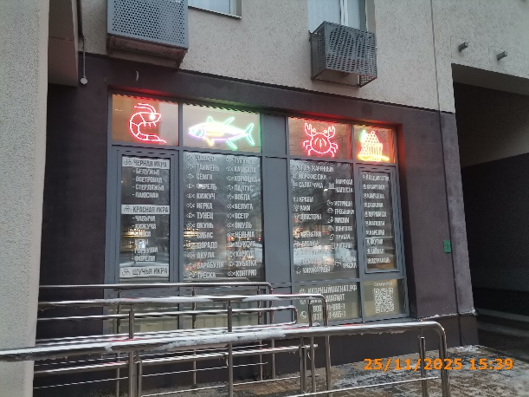
37 | 25.11.2025 | ООО ДУК "ВАШ ДОМ" | Нижегородский | ул. Максима Горького д. 45 | Конструкция в витрине | изображение продукции
38 | 25.11.2025 | ООО ДУК "ВАШ ДОМ" | Нижегородский | ул. Максима Горького д. 45 | Конструкция в витрине | изображение продукции
39 | 25.11.2025 | ООО ДУК "ВАШ ДОМ" | Нижегородский | ул. Максима Горького д. 45 | Конструкция в витрине | изображение продукции | 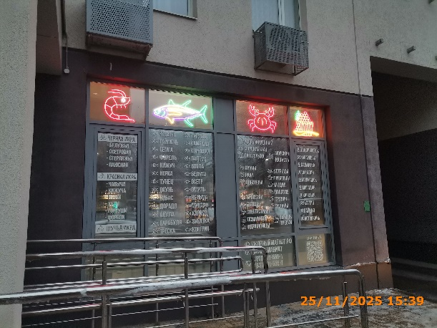
40 | 25.11.2025 | ООО ДУК "ВАШ ДОМ" | Нижегородский | ул. Максима Горького д. 45 | Конструкция в витрине | черная икра…
41 | 25.11.2025 | ООО ДУК "ВАШ ДОМ" | Нижегородский | ул. Максима Горького д. 45 | Конструкция в витрине | чавыча таймень…
42 | 25.11.2025 | ООО ДУК "ВАШ ДОМ" | Нижегородский | ул. Максима Горького д. 45 | Конструкция в витрине | угорь жаренный…
43 | 25.11.2025 | ООО ДУК "ВАШ ДОМ" | Нижегородский | ул. Максима Горького д. 45 | Конструкция в витрине | владивосток хабаровск…
44 | 25.11.2025 | ООО ДУК "ВАШ ДОМ" | Нижегородский | ул. Максима Горького д. 45 | Конструкция в витрине | икорный магнат.рф…
45 | 25.11.2025 | ООО ДУК "ВАШ ДОМ" | Нижегородский | ул. Максима Горького д. 45 | Конструкция в витрине | сканируй…
46 | 25.11.2025 | ООО ДУК "ВАШ ДОМ" | Нижегородский | ул. Максима Горького д. 45 | Конструкция в витрине | федеральная оптово-розничная компания | 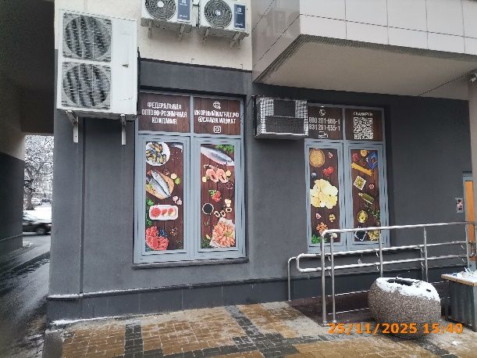
47 | 25.11.2025 | ООО ДУК "ВАШ ДОМ" | Нижегородский | ул. Максима Горького д. 45 | Конструкция в витрине | икорныймагнат.рф
48 | 25.11.2025 | ООО ДУК "ВАШ ДОМ" | Нижегородский | ул. Максима Горького д. 45 | Конструкция в витрине | изображение продукции
49 | 25.11.2025 | ООО ДУК "ВАШ ДОМ" | Нижегородский | ул. Максима Горького д. 45 | Конструкция в витрине | изображение продукции
50 | 25.11.2025 | ООО ДУК "ВАШ ДОМ" | Нижегородский | ул. Максима Горького д. 45 | Конструкция в витрине | 8 800 201… | 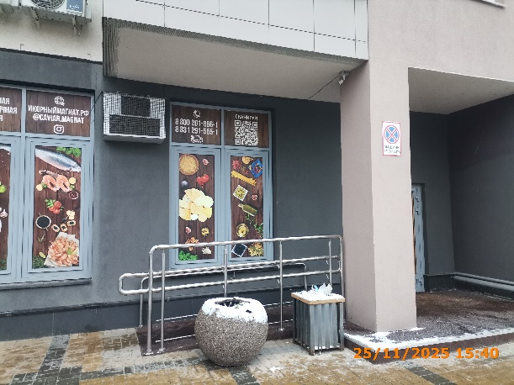
51 | 25.11.2025 | ООО ДУК "ВАШ ДОМ" | Нижегородский | ул. Максима Горького д. 45 | Конструкция в витрине | сканируй…
52 | 25.11.2025 | ООО ДУК "ВАШ ДОМ" | Нижегородский | ул. Максима Горького д. 45 | Конструкция в витрине | изображение продукции
53 | 25.11.2025 | ООО ДУК "ВАШ ДОМ" | Нижегородский | ул. Максима Горького д. 45 | Конструкция в витрине | изображение продукции
54 | 25.11.2025 | ООО "ИНТЕРЬЕР ТЕКСТИЛЬ ТИССУ" | Нижегородский | ул. Максима Горького д. 45 | Консольная конструкция | Tissu | 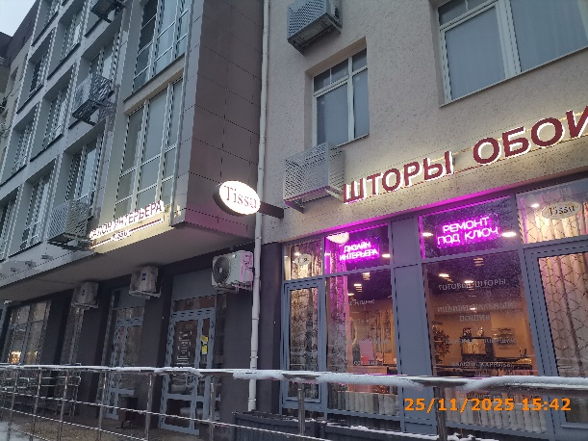
55 | 25.11.2025 | ООО "ИНТЕРЬЕР ТЕКСТИЛЬ ТИССУ" | Нижегородский | ул. Максима Горького д. 45 | Конструкция в витрине | дизайн интерьера | 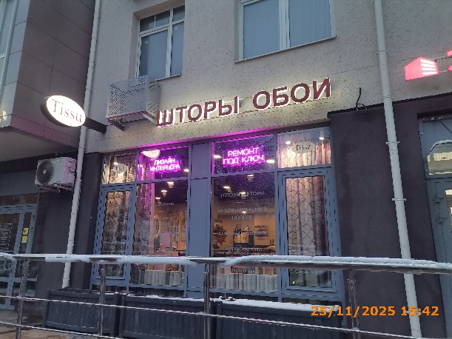
56 | 25.11.2025 | ООО "ИНТЕРЬЕР ТЕКСТИЛЬ ТИССУ" | Нижегородский | ул. Максима Горького д. 45 | Конструкция в витрине | ремонт под ключ
57 | 25.11.2025 | ИП ГОНЧАРОВ АНДРЕЙ ВИКТОРОВИЧ | Нижегородский | ул. Максима Горького д. 45 | Консольная конструкция | ТОРТик…
58
59
60
61
62
63
64
65
66
67
68
69
70
71
72
73
74
75
76
77
78
79
80
81
82
83
84
85
86
87
88
89
90
91
92
93
94
95
96
97
98
99
100
101
102
103
104
105
106
107
108
109
110
111
112
113
114
115
116
117
118
119
120
121
122
123
124
125
126
127
128
129
130
131
132
133
134
135
136

151
152
153
154
155
156
157
158
159
160
161
162
163
164
165
166
167
168
169
170
171
172
173
174
175
176
177
178

